CollectiveAccess
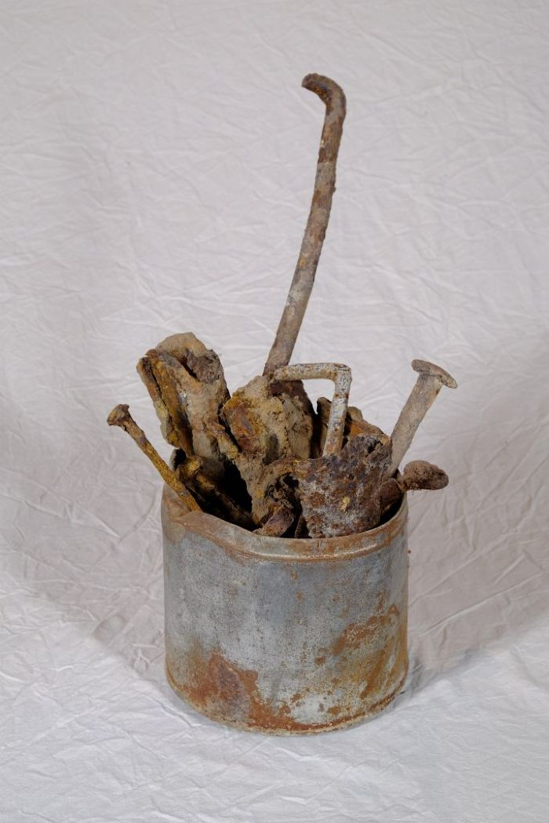
Image | Object | Description | Date
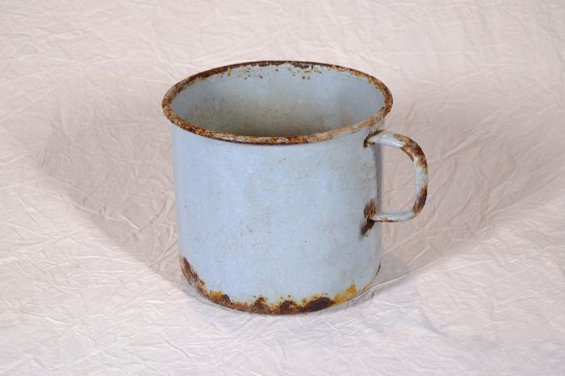 | Topf (A1122)
 | Nägel (A1126) | Unterschiedliche Nägel und Metallstifte, die bei der Restaurierung des Hofes vorgefunden wurden.

